상품제안서
CE431 카테크 다기능 자동차 팔쿠션 물컵받침대 | 상품코드: F26878

 |  |  |  |  |  |  | 02-412-0044 | www.easy1.co.kr
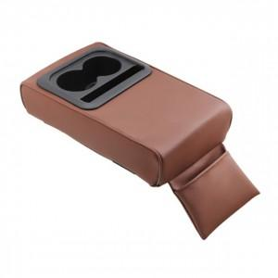

【상세/제작정보】 | 기본수량 미만 인쇄시 비용 추가.

【인쇄/포장옵션】 | 실크 / 포장불가능

【공급단가】 | 수량 | 20~ | 50~ | 100~ | 300~ | 500~
*VAT별도 | 단가 | 25,870원 | 25,460원 | 24,840원 | 24,210원 | 23,800원

【상품 URL】 | https://dev.easy1.co.kr:443/src/goods_detail.php?gdno=26878

